GRAF KS VS CONCENT (DO 100)
 |  | PARA LA OBTENCION DE LOS SIGUIENTES DATOS SE REALIZO EXPERIMENTACION EN LABORATORIO HACIENDO EL TEÑIDO DE 2 GRAMOS DE UN HILO DE POLIESTER CON TITULO 165/48F, EL CUAL FUE TEÑIDO CON COLORANTE DILUIDO (1/100) EN AGUA Y LAS CONCENTRACIONES DE CADA DATO SE TIENEN EN LA TABLA, LA CUAL NOS MUESTRA LAS REFLECTANCIAS POR LONGITUD DE ONDA

 |  | REFLECTANCIAS (%) |  |  |  |  |  |  |  |  |  | K/S
 | CONCENTRACION | 0,02 | 0,05 | 0,1 | 0,5 | 1 | 1,2 | 1,5 | 1,8 | 2,1 | 2,4 | 0 | 0,05 | 0,1 | 0,5 | 1 | 1,2 | 1,5 | 1,8 | 2,1 | 2,4
LONG DE ONDA | N | 1 | 2 | 3 | 4 | 5 | 6 | 7 | 8 | 9 | 10 | 1 | 2 | 3 | 4 | 5 | 6 | 7 | 8 | 9 | 10
400 |  | 92.72 | 72.30 | 55.96 | 18.77 | 11.34 | 8.96 | 7.83 | 7.18 | 7.71 | 7.37 | 45.37 | 35.16 | 26.99 | 8.41 | 4.71 | 3.54 | 2.98 | 2.66 | 2.92 | 2.75
410 |  | 84.69 | 61.95 | 45.48 | 14.78 | 8.93 | 7.99 | 7.05 | 7.15 | 7.35 | 6.70 | 41.35 | 29.98 | 21.75 | 6.42 | 3.52 | 3.06 | 2.60 | 2.64 | 2.74 | 2.42
420 |  | 77.40 | 53.95 | 38.94 | 10.80 | 7.61 | 6.83 | 5.87 | 5.87 | 5.95 | 5.72 | 37.71 | 25.98 | 18.48 | 4.45 | 2.87 | 2.49 | 2.02 | 2.02 | 2.06 | 1.95
430 |  | 70.86 | 48.58 | 33.41 | 8.65 | 6.23 | 5.28 | 5.24 | 5.01 | 5.16 | 4.99 | 34.44 | 23.30 | 15.72 | 3.38 | 2.20 | 1.73 | 1.72 | 1.60 | 1.68 | 1.60
440 |  | 66.58 | 44.50 | 29.81 | 6.72 | 4.68 | 4.19 | 4.03 | 3.83 | 4.07 | 3.63 | 32.30 | 21.26 | 13.92 | 2.43 | 1.45 | 1.21 | 1.14 | 1.05 | 1.16 | 0.95
450 |  | 67.60 | 45.04 | 30.13 | 6.88 | 4.65 | 4.18 | 4.07 | 3.87 | 4.00 | 3.79 | 32.81 | 21.53 | 14.08 | 2.51 | 1.43 | 1.21 | 1.16 | 1.06 | 1.13 | 1.03
460 |  | 69.53 | 47.48 | 32.17 | 7.54 | 5.22 | 4.67 | 4.39 | 4.23 | 4.35 | 4.08 | 33.77 | 22.75 | 15.10 | 2.84 | 1.71 | 1.44 | 1.31 | 1.23 | 1.29 | 1.16
470 |  | 76.35 | 54.25 | 38.40 | 10.17 | 6.65 | 5.61 | 5.24 | 5.08 | 5.13 | 4.76 | 37.18 | 26.13 | 18.21 | 4.13 | 2.40 | 1.89 | 1.72 | 1.64 | 1.66 | 1.49
480 |  | 92.66 | 72.07 | 55.49 | 19.43 | 11.52 | 9.48 | 8.46 | 7.90 | 8.07 | 7.72 | 45.34 | 35.04 | 26.75 | 8.74 | 4.80 | 3.79 | 3.29 | 3.01 | 3.10 | 2.92
490 |  | 113.41 | 98.32 | 84.62 | 41.73 | 28.91 | 24.69 | 21.69 | 20.42 | 20.91 | 20.39 | 55.71 | 48.17 | 41.32 | 19.88 | 13.47 | 11.37 | 9.87 | 9.23 | 9.48 | 9.22
500 |  | 124.82 | 117.14 | 111.29 | 74.74 | 59.78 | 54.12 | 49.94 | 46.73 | 47.31 | 47.32 | 61.41 | 57.57 | 54.65 | 36.38 | 28.90 | 26.07 | 23.98 | 22.38 | 22.67 | 22.67
510 |  | 128.17 | 124.97 | 125.27 | 104.58 | 94.62 | 87.58 | 84.11 | 79.51 | 79.70 | 81.73 | 63.09 | 61.49 | 61.64 | 51.29 | 46.32 | 42.80 | 41.06 | 38.76 | 38.86 | 39.87
520 |  | 129.96 | 127.80 | 130.92 | 120.20 | 118.48 | 110.85 | 109.53 | 106.29 | 104.69 | 108.34 | 63.98 | 62.90 | 64.46 | 59.10 | 58.24 | 54.43 | 53.77 | 52.15 | 51.35 | 53.17
530 |  | 130.36 | 128.49 | 132.75 | 126.14 | 129.00 | 120.83 | 121.43 | 119.40 | 117.03 | 120.82 | 64.18 | 63.25 | 65.38 | 62.07 | 63.50 | 59.42 | 59.72 | 58.70 | 57.52 | 59.41
540 |  | 129.97 | 127.82 | 132.74 | 127.27 | 132.22 | 123.91 | 125.40 | 124.04 | 121.90 | 124.78 | 63.99 | 62.91 | 65.37 | 62.64 | 65.11 | 60.96 | 61.70 | 61.02 | 59.95 | 61.39
550 |  | 130.11 | 128.31 | 133.53 | 128.72 | 134.36 | 125.86 | 127.74 | 126.79 | 124.55 | 126.94 | 64.06 | 63.16 | 65.77 | 63.36 | 66.18 | 61.93 | 62.87 | 62.40 | 61.28 | 62.47
560 |  | 130.30 | 127.72 | 133.42 | 128.93 | 135.36 | 127.04 | 128.98 | 127.85 | 126.25 | 128.23 | 64.15 | 62.86 | 65.71 | 63.47 | 66.68 | 62.52 | 63.49 | 62.93 | 62.13 | 63.12
570 |  | 129.68 | 127.22 | 133.38 | 128.59 | 135.62 | 127.35 | 129.70 | 128.51 | 127.43 | 128.69 | 63.84 | 62.61 | 65.69 | 63.30 | 66.81 | 62.68 | 63.85 | 63.26 | 62.72 | 63.35
580 |  | 128.47 | 126.66 | 132.67 | 128.98 | 135.20 | 127.21 | 129.82 | 128.60 | 128.03 | 128.69 | 63.24 | 62.33 | 65.34 | 63.49 | 66.60 | 62.61 | 63.91 | 63.30 | 63.02 | 63.35
590 |  | 128.92 | 127.32 | 132.92 | 128.56 | 136.22 | 128.39 | 130.79 | 129.74 | 129.70 | 129.50 | 63.46 | 62.66 | 65.46 | 63.28 | 67.11 | 63.20 | 64.40 | 63.87 | 63.85 | 63.75
600 |  | 128.80 | 127.86 | 133.21 | 128.97 | 136.63 | 128.97 | 131.41 | 130.22 | 130.51 | 130.17 | 63.40 | 62.93 | 65.61 | 63.49 | 67.32 | 63.49 | 64.71 | 64.11 | 64.26 | 64.09
610 |  | 128.30 | 127.37 | 132.67 | 128.75 | 136.17 | 128.58 | 131.02 | 129.75 | 130.10 | 129.81 | 63.15 | 62.69 | 65.34 | 63.38 | 67.09 | 63.29 | 64.51 | 63.88 | 64.05 | 63.91
620 |  | 128.48 | 128.06 | 133.14 | 128.86 | 136.69 | 129.39 | 131.78 | 130.45 | 131.05 | 130.77 | 63.24 | 63.03 | 65.57 | 63.43 | 67.35 | 63.70 | 64.89 | 64.23 | 64.53 | 64.39
630 |  | 127.67 | 127.75 | 132.74 | 128.11 | 135.99 | 128.81 | 131.27 | 129.37 | 130.50 | 130.48 | 62.84 | 62.88 | 65.37 | 63.06 | 67.00 | 63.41 | 64.64 | 63.69 | 64.25 | 64.24
640 |  | 127.43 | 127.97 | 132.76 | 128.13 | 136.77 | 129.13 | 131.34 | 129.47 | 130.83 | 130.80 | 62.72 | 62.99 | 65.38 | 63.07 | 67.39 | 63.57 | 64.67 | 63.74 | 64.42 | 64.40
650 |  | 128.76 | 130.07 | 133.79 | 128.84 | 137.61 | 130.29 | 132.42 | 130.66 | 132.06 | 132.01 | 63.38 | 64.04 | 65.90 | 63.42 | 67.81 | 64.15 | 65.21 | 64.33 | 65.03 | 65.01
660 |  | 128.32 | 130.66 | 133.68 | 128.54 | 138.07 | 130.40 | 132.08 | 130.08 | 132.13 | 132.39 | 63.16 | 64.33 | 65.84 | 63.27 | 68.04 | 64.20 | 65.04 | 64.04 | 65.07 | 65.20
670 |  | 129.37 | 131.42 | 134.61 | 129.30 | 138.50 | 131.45 | 132.45 | 130.76 | 132.96 | 133.40 | 63.69 | 64.71 | 66.31 | 63.65 | 68.25 | 64.73 | 65.23 | 64.38 | 65.48 | 65.70
680 |  | 128.70 | 132.10 | 134.53 | 128.03 | 138.61 | 131.06 | 132.47 | 130.36 | 132.52 | 133.06 | 63.35 | 65.05 | 66.27 | 63.02 | 68.31 | 64.53 | 65.24 | 64.18 | 65.26 | 65.53
690 |  | 128.72 | 131.06 | 133.50 | 128.66 | 137.97 | 131.21 | 132.02 | 129.76 | 132.49 | 133.15 | 63.36 | 64.53 | 65.75 | 63.33 | 67.99 | 64.61 | 65.01 | 63.88 | 65.25 | 65.58
700 |  | 129.15 | 131.94 | 135.24 | 129.02 | 138.96 | 133.08 | 133.80 | 131.89 | 134.34 | 134.44 | 63.58 | 64.97 | 66.62 | 63.51 | 68.48 | 65.54 | 65.90 | 64.95 | 66.17 | 66.22

 |  | REFLECTANCIAS |  |  |  |  |  |  |  |  |  | K/S
 | CONCENTRACION | 0,02 | 0,05 | 0,1 | 0,5 | 1 | 1,2 | 1,5 | 1,8 | 2,1 | 2,4 | 0,02 | 0,05 | 0,1 | 0,5 | 1 | 1,2 | 1,5 | 1,8 | 2,1 | 2,4
LONG DE ONDA | N | 1 | 2 | 3 | 4 | 5 | 6 | 7 | 8 | 9 | 10 | 1 | 2 | 3 | 4 | 5 | 6 | 7 | 8 | 9 | 10
400 |  | 0.9272 | 0.723 | 0.5596 | 0.1877 | 0.1134 | 0.0896 | 0.0783 | 0.0718 | 0.0771 | 0.0737 | 0.003 | 0.053 | 0.173 | 1.758 | 3.466 | 4.625 | 5.425 | 6.000 | 5.524 | 5.821
410 |  | 0.8469 | 0.6195 | 0.4548 | 0.1478 | 0.0893 | 0.0799 | 0.0705 | 0.0715 | 0.0735 | 0.067 | 0.014 | 0.117 | 0.327 | 2.457 | 4.644 | 5.298 | 6.127 | 6.029 | 5.839 | 6.496
420 |  | 0.774 | 0.5395 | 0.3894 | 0.108 | 0.0761 | 0.0683 | 0.0587 | 0.0587 | 0.0595 | 0.0572 | 0.033 | 0.197 | 0.479 | 3.684 | 5.608 | 6.355 | 7.547 | 7.547 | 7.433 | 7.770
430 |  | 0.7086 | 0.4858 | 0.3341 | 0.0865 | 0.0623 | 0.0528 | 0.0524 | 0.0501 | 0.0516 | 0.0499 | 0.060 | 0.272 | 0.664 | 4.824 | 7.057 | 8.496 | 8.568 | 9.005 | 8.716 | 9.045
440 |  | 0.6658 | 0.445 | 0.2981 | 0.0672 | 0.0468 | 0.0419 | 0.0403 | 0.0383 | 0.0407 | 0.0363 | 0.084 | 0.346 | 0.826 | 6.474 | 9.707 | 10.954 | 11.427 | 12.074 | 11.305 | 12.792
450 |  | 0.676 | 0.4504 | 0.3013 | 0.0688 | 0.0465 | 0.0418 | 0.0407 | 0.0387 | 0.04 | 0.0379 | 0.078 | 0.335 | 0.810 | 6.302 | 9.776 | 10.983 | 11.305 | 11.939 | 11.520 | 12.212
460 |  | 0.6953 | 0.4748 | 0.3217 | 0.0754 | 0.0522 | 0.0467 | 0.0439 | 0.0423 | 0.0435 | 0.0408 | 0.067 | 0.290 | 0.715 | 5.669 | 8.605 | 9.730 | 10.411 | 10.841 | 10.516 | 11.275
470 |  | 0.7635 | 0.5425 | 0.384 | 0.1017 | 0.0665 | 0.0561 | 0.0524 | 0.0508 | 0.0513 | 0.0476 | 0.037 | 0.193 | 0.494 | 3.967 | 6.552 | 7.941 | 8.568 | 8.868 | 8.772 | 9.528
480 |  | 0.9266 | 0.7207 | 0.5549 | 0.1943 | 0.1152 | 0.0948 | 0.0846 | 0.079 | 0.0807 | 0.0772 | 0.003 | 0.054 | 0.179 | 1.670 | 3.398 | 4.322 | 4.952 | 5.369 | 5.236 | 5.515
490 |  | 1.1341 | 0.9832 | 0.8462 | 0.4173 | 0.2891 | 0.2469 | 0.2169 | 0.2042 | 0.2091 | 0.2039 | 0.008 | 0.000 | 0.014 | 0.407 | 0.874 | 1.149 | 1.414 | 1.551 | 1.496 | 1.554
500 |  | 1.2482 | 1.1714 | 1.1129 | 0.7474 | 0.5978 | 0.5412 | 0.4994 | 0.4673 | 0.4731 | 0.4732 | 0.025 | 0.013 | 0.006 | 0.043 | 0.135 | 0.194 | 0.251 | 0.304 | 0.293 | 0.293
510 |  | 1.2817 | 1.2497 | 1.2527 | 1.0458 | 0.9462 | 0.8758 | 0.8411 | 0.7951 | 0.797 | 0.8173 | 0.031 | 0.025 | 0.025 | 0.001 | 0.002 | 0.009 | 0.015 | 0.026 | 0.026 | 0.020
520 |  | 1.2996 | 1.278 | 1.3092 | 1.202 | 1.1848 | 1.1085 | 1.0953 | 1.0629 | 1.0469 | 1.0834 | 0.035 | 0.030 | 0.037 | 0.017 | 0.014 | 0.005 | 0.004 | 0.002 | 0.001 | 0.003
530 |  | 1.3036 | 1.2849 | 1.3275 | 1.2614 | 1.29 | 1.2083 | 1.2143 | 1.194 | 1.1703 | 1.2082 | 0.035 | 0.032 | 0.040 | 0.027 | 0.033 | 0.018 | 0.019 | 0.016 | 0.012 | 0.018
540 |  | 1.2997 | 1.2782 | 1.3274 | 1.2727 | 1.3222 | 1.2391 | 1.254 | 1.2404 | 1.219 | 1.2478 | 0.035 | 0.030 | 0.040 | 0.029 | 0.039 | 0.023 | 0.026 | 0.023 | 0.020 | 0.025
550 |  | 1.3011 | 1.2831 | 1.3353 | 1.2872 | 1.3436 | 1.2586 | 1.2774 | 1.2679 | 1.2455 | 1.2694 | 0.035 | 0.031 | 0.042 | 0.032 | 0.044 | 0.027 | 0.030 | 0.028 | 0.024 | 0.029
560 |  | 1.303 | 1.2772 | 1.3342 | 1.2893 | 1.3536 | 1.2704 | 1.2898 | 1.2785 | 1.2625 | 1.2823 | 0.035 | 0.030 | 0.042 | 0.032 | 0.046 | 0.029 | 0.033 | 0.030 | 0.027 | 0.031
570 |  | 1.2968 | 1.2722 | 1.3338 | 1.2859 | 1.3562 | 1.2735 | 1.297 | 1.2851 | 1.2743 | 1.2869 | 0.034 | 0.029 | 0.042 | 0.032 | 0.047 | 0.029 | 0.034 | 0.032 | 0.030 | 0.032
580 |  | 1.2847 | 1.2666 | 1.3267 | 1.2898 | 1.352 | 1.2721 | 1.2982 | 1.286 | 1.2803 | 1.2869 | 0.032 | 0.028 | 0.040 | 0.033 | 0.046 | 0.029 | 0.034 | 0.032 | 0.031 | 0.032
590 |  | 1.2892 | 1.2732 | 1.3292 | 1.2856 | 1.3622 | 1.2839 | 1.3079 | 1.2974 | 1.297 | 1.295 | 0.032 | 0.029 | 0.041 | 0.032 | 0.048 | 0.031 | 0.036 | 0.034 | 0.034 | 0.034
600 |  | 1.288 | 1.2786 | 1.3321 | 1.2897 | 1.3663 | 1.2897 | 1.3141 | 1.3022 | 1.3051 | 1.3017 | 0.032 | 0.030 | 0.041 | 0.033 | 0.049 | 0.033 | 0.038 | 0.035 | 0.036 | 0.035
610 |  | 1.283 | 1.2737 | 1.3267 | 1.2875 | 1.3617 | 1.2858 | 1.3102 | 1.2975 | 1.301 | 1.2981 | 0.031 | 0.029 | 0.040 | 0.032 | 0.048 | 0.032 | 0.037 | 0.034 | 0.035 | 0.034
620 |  | 1.2848 | 1.2806 | 1.3314 | 1.2886 | 1.3669 | 1.2939 | 1.3178 | 1.3045 | 1.3105 | 1.3077 | 0.032 | 0.031 | 0.041 | 0.032 | 0.049 | 0.033 | 0.038 | 0.036 | 0.037 | 0.036
630 |  | 1.2767 | 1.2775 | 1.3274 | 1.2811 | 1.3599 | 1.2881 | 1.3127 | 1.2937 | 1.305 | 1.3048 | 0.030 | 0.030 | 0.040 | 0.031 | 0.048 | 0.032 | 0.037 | 0.033 | 0.036 | 0.036
640 |  | 1.2743 | 1.2797 | 1.3276 | 1.2813 | 1.3677 | 1.2913 | 1.3134 | 1.2947 | 1.3083 | 1.308 | 0.030 | 0.031 | 0.040 | 0.031 | 0.049 | 0.033 | 0.037 | 0.034 | 0.036 | 0.036
650 |  | 1.2876 | 1.3007 | 1.3379 | 1.2884 | 1.3761 | 1.3029 | 1.3242 | 1.3066 | 1.3206 | 1.3201 | 0.032 | 0.035 | 0.043 | 0.032 | 0.051 | 0.035 | 0.040 | 0.036 | 0.039 | 0.039
660 |  | 1.2832 | 1.3066 | 1.3368 | 1.2854 | 1.3807 | 1.304 | 1.3208 | 1.3008 | 1.3213 | 1.3239 | 0.031 | 0.036 | 0.042 | 0.032 | 0.052 | 0.035 | 0.039 | 0.035 | 0.039 | 0.040
670 |  | 1.2937 | 1.3142 | 1.3461 | 1.293 | 1.385 | 1.3145 | 1.3245 | 1.3076 | 1.3296 | 1.334 | 0.033 | 0.038 | 0.044 | 0.033 | 0.054 | 0.038 | 0.040 | 0.036 | 0.041 | 0.042
680 |  | 1.287 | 1.321 | 1.3453 | 1.2803 | 1.3861 | 1.3106 | 1.3247 | 1.3036 | 1.3252 | 1.3306 | 0.032 | 0.039 | 0.044 | 0.031 | 0.054 | 0.037 | 0.040 | 0.035 | 0.040 | 0.041
690 |  | 1.2872 | 1.3106 | 1.335 | 1.2866 | 1.3797 | 1.3121 | 1.3202 | 1.2976 | 1.3249 | 1.3315 | 0.032 | 0.037 | 0.042 | 0.032 | 0.052 | 0.037 | 0.039 | 0.034 | 0.040 | 0.041
700 |  | 1.2915 | 1.3194 | 1.3524 | 1.2902 | 1.3896 | 1.3308 | 1.338 | 1.3189 | 1.3434 | 1.3444 | 0.033 | 0.039 | 0.046 | 0.033 | 0.055 | 0.041 | 0.043 | 0.039 | 0.044 | 0.044

 |  |  |  |  |  | EL GRAFICO OBTENIDO A PARTIR DE LOS DATOS DE REFLECTANCIA A DIFERENTES CONCENTRACIONES DEL COLOR DO 100 (AMARILLO) Y LA FUNCION DE KUBELKA MUNK (K/S), DETERMINA LO APLICABLE DEL METODO EN LA PROBLEMÁTICA YA QUE CUMPLE CON UN 70% LA IDEA DE LINEALIDAD DE LA FUNCION COMO SE MUESTRA EN LA SIGUIENTE FIGURA

PROCESO PARA DETERMINAR R
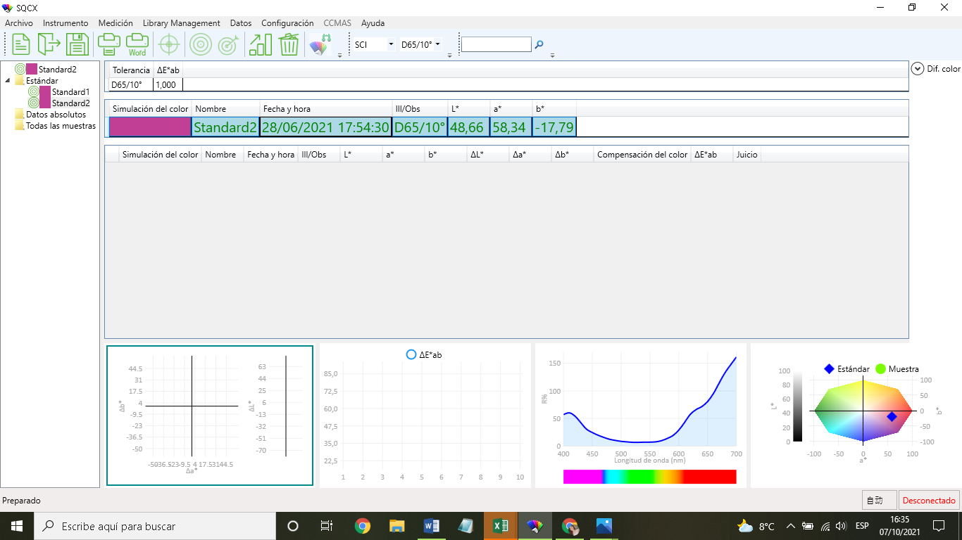
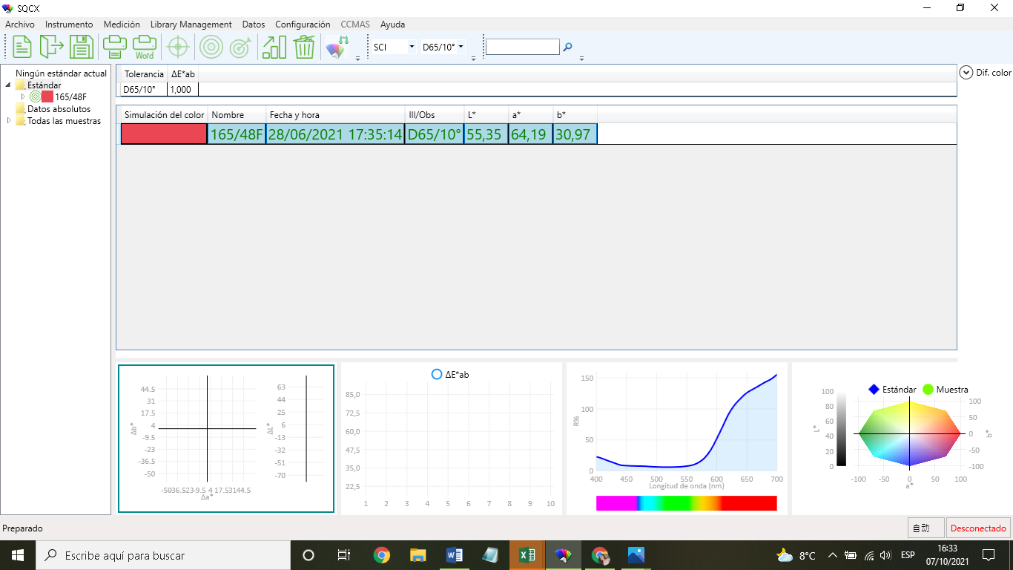
PASO 1. PARA REALZAR LAS PRUEBAS, PRIMERO SE HIZO EL TEÑIDO DE 10 MUESTRAS A DIFERENTES CONCENTRACIONES DE HILO DE POLIESTER CON TITULO 165/48F CON LOS SIGUIENTES COLORANTES: DO 302 ROJO, DO 100 AMARILLO, DO 500 AZUL.

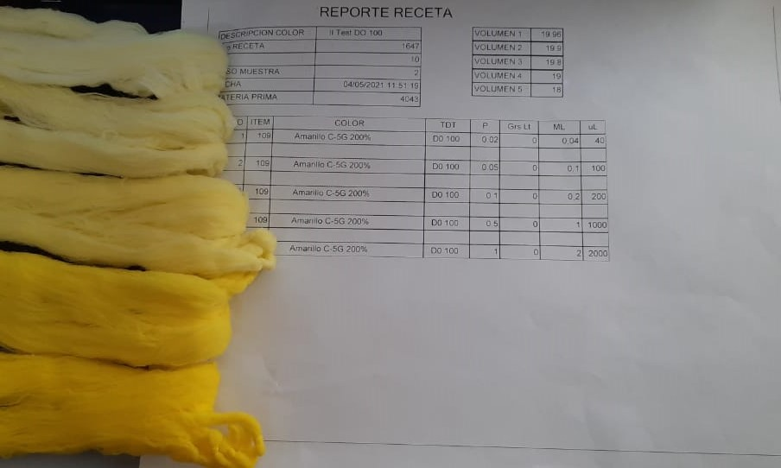
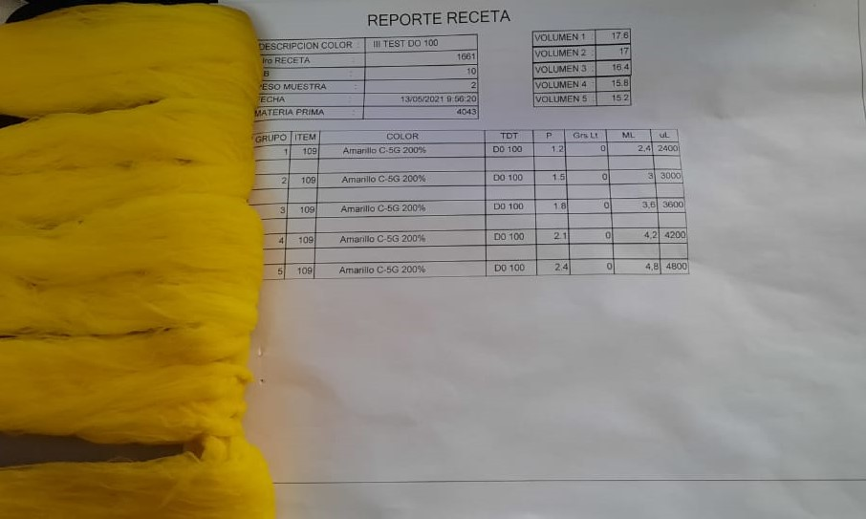
 | RELACION DE BAÑO | 10
 | PESO SUSTRATO | 2g
 | MATERIAL | 165/48F
 | NUMERO DE MUESTRAS | 10
 | VALORES D CONC. | 0,02
 |  | 0,05
 |  | 0,1
 |  | 0,5
 |  | 1
 |  | 1,2
 |  | 1,5
 |  | 1,8
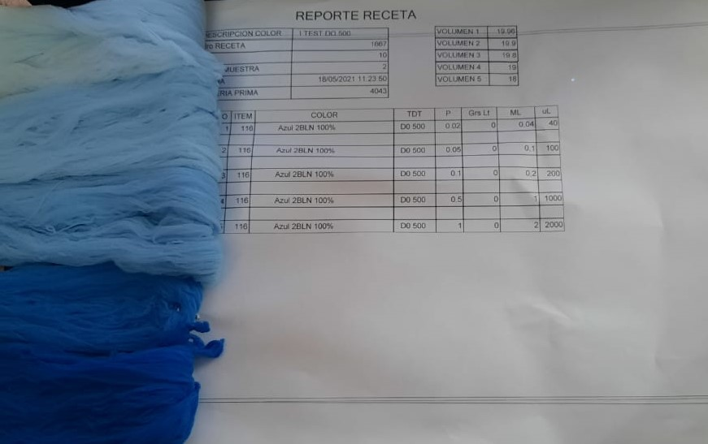
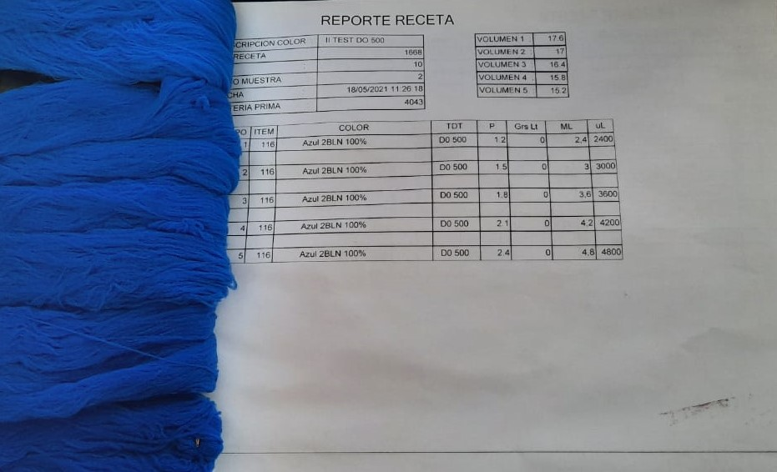
 |  | 2,1
 |  | 2,4

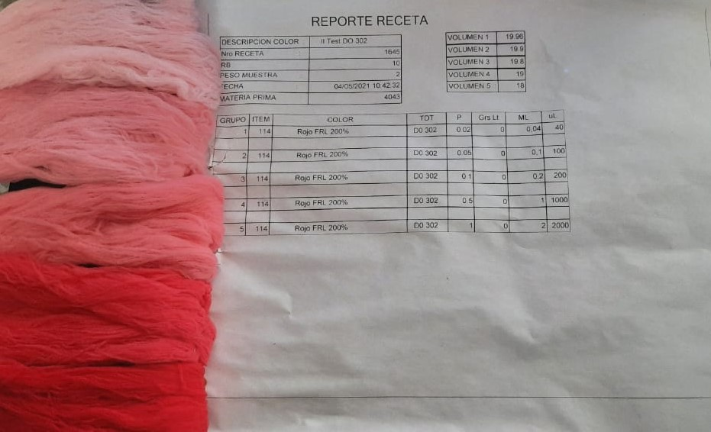
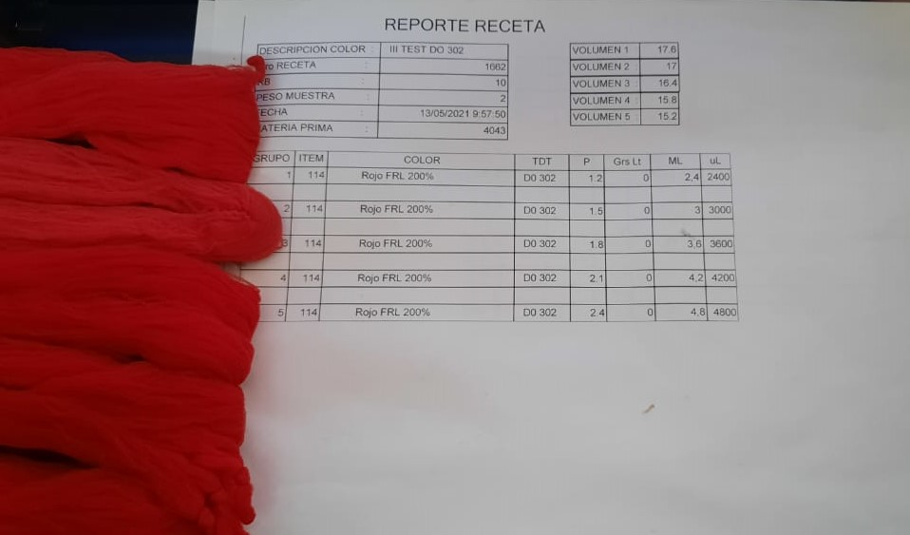

PASO 2. SE PROCEDIO A DETERMINAR EL VALOR DE REFLECTANCIA DE CADA MUESTRA DE LOS 3 COLORANTES Y EL SUSTRATO QUE ES EL HILO BLANCO SIN NINGUN COLORANTE EN EL ESPECTOFOTOMETRO DE REJILLA CON EL QUE CUENTA LA EMPRESA Y A CONTINUACION SE MUESTRAN LAS RESPUESTAS DE REFLECTANCIA Y EL GRAFICO QUE DEFINE LOS COLORES EN EL SISTEMA CIELAB.

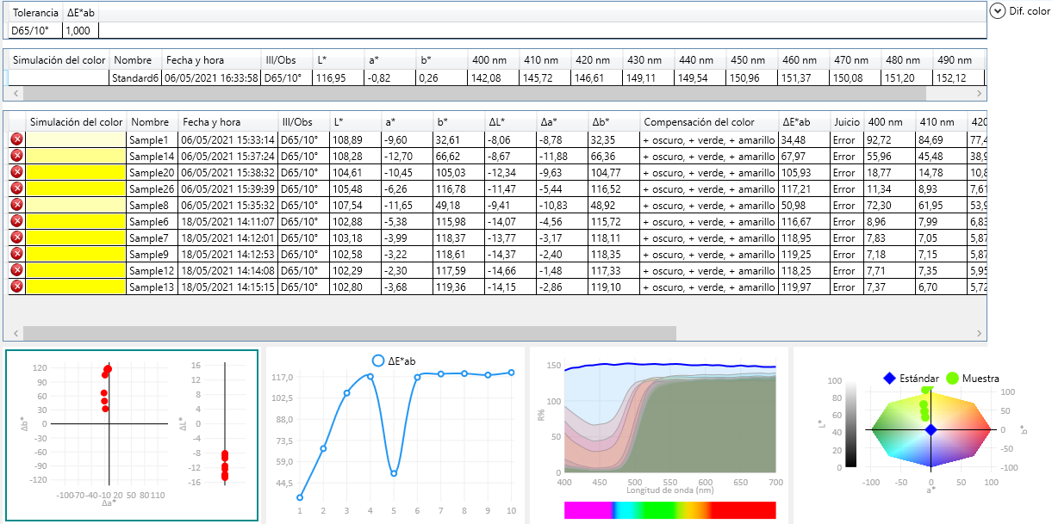
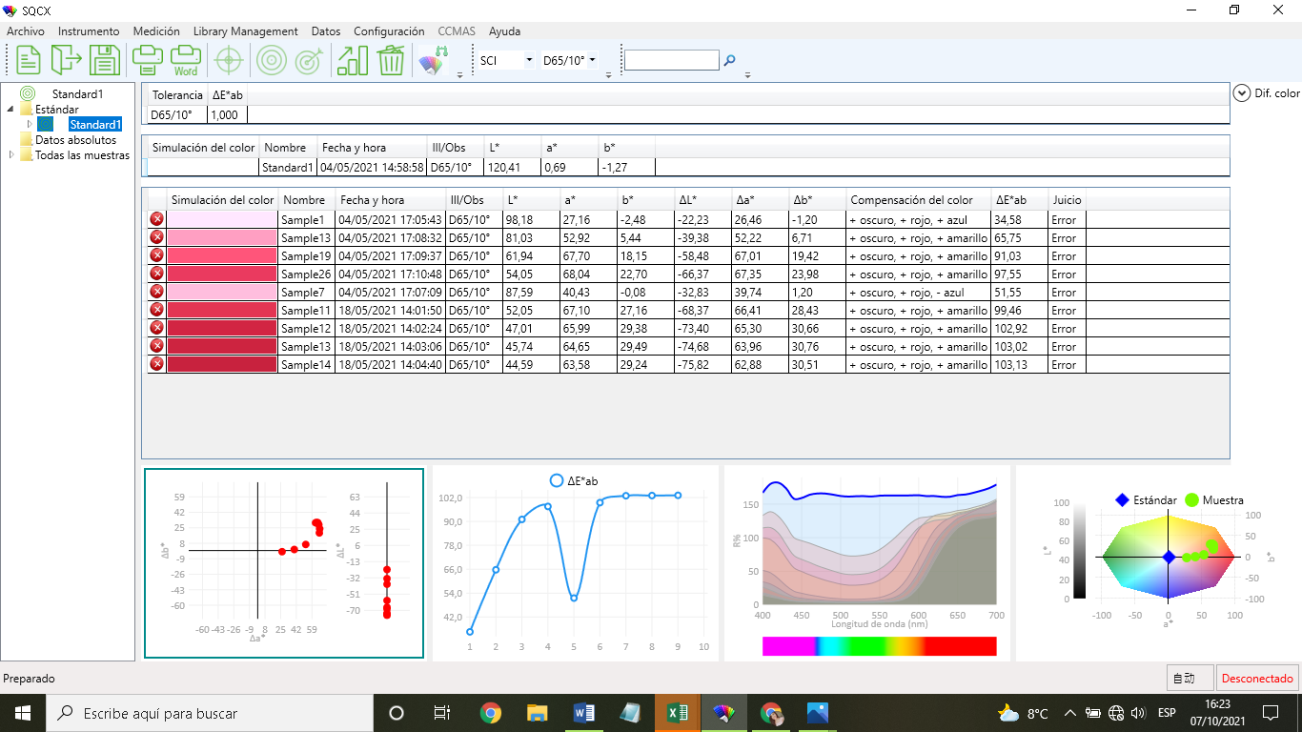
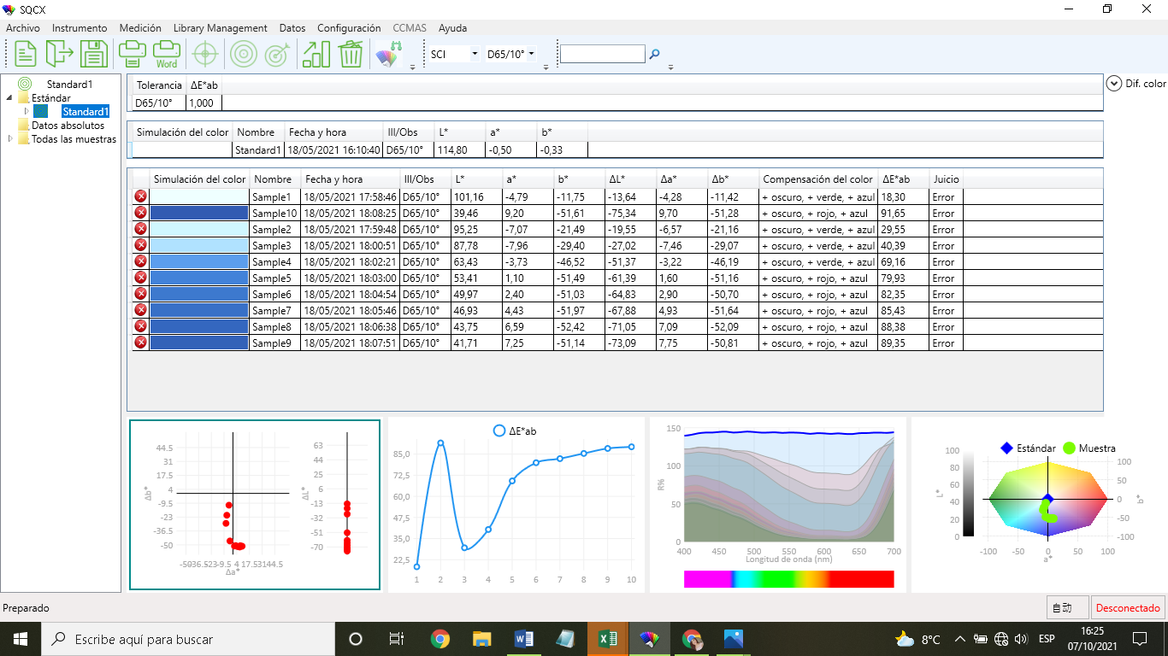

PASO 3. SE DETERMINO EL VALOR DE LOS COLORES BARNIE Y ROJO NARANJA CON AYUDA DEL MISMO ESPECTOFOTOMETRO PARA REALIZAR LA PRUEBA DE LA OBTENCION DERECETAS CON LA FORMULA KUBELKA MUNK, ESTOS COLORES SON ESTANDARES PROVISTOS POR LA EMPRESA A LOS QUE PRETENDE LLEGAR CON LAS MUESTRAS.

